Nano Every
C- | Hace referencia a la comunicación
P- | Hace referencia a la pantalla
S- | hace referencia al sensor de gestos
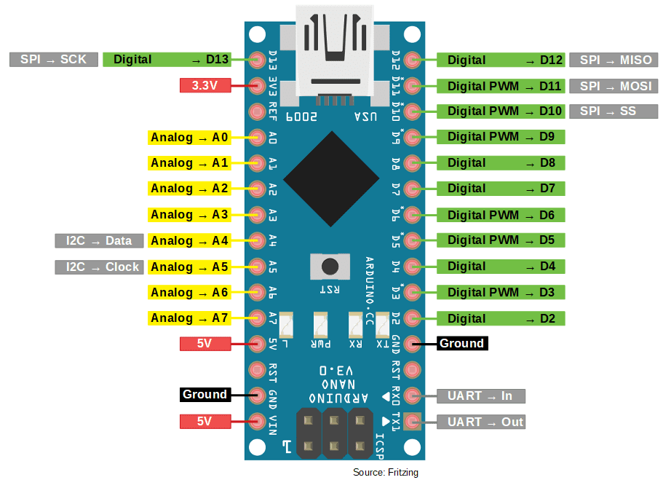
Arduino lanza: |  |  | Arduino estacion:
Pin: | Uso: |  | Pin: | Uso:
D13 | SCK | SPI | D13 | SCK | SPI
D12 | MISO |  | D12 | MISO
D11 | MOSI |  | D11 | MOSI
D10 | C-CSN |  | D10 | C-CSN
D9 | C-CE |  | D9 | C-CE
D8 | C-IRQ |  | D8 | C-IRQ
D7 | P-CS |  | D7
D6 | P-RST |  | D6
D5 | P-DC |  | D5
D4 | P-CS |  | D4
D3 | S-INT |  | D3
D2 |  |  | D2
D1 | Rx | UART | D1 | Rx | UART
D0 | Tx |  | D0 | Tx
A7 |  |  | A7
A6 |  |  | A6
A5 | SCL | I2C | A5 | SCL | I2C
A4 | SDA |  | A4 | SDA
A3 | SWCarga |  | A3
A2 | SWMonedas |  | A2
A1 |  |  | A1
A0 |  |  | A0

